Boxplot manuell
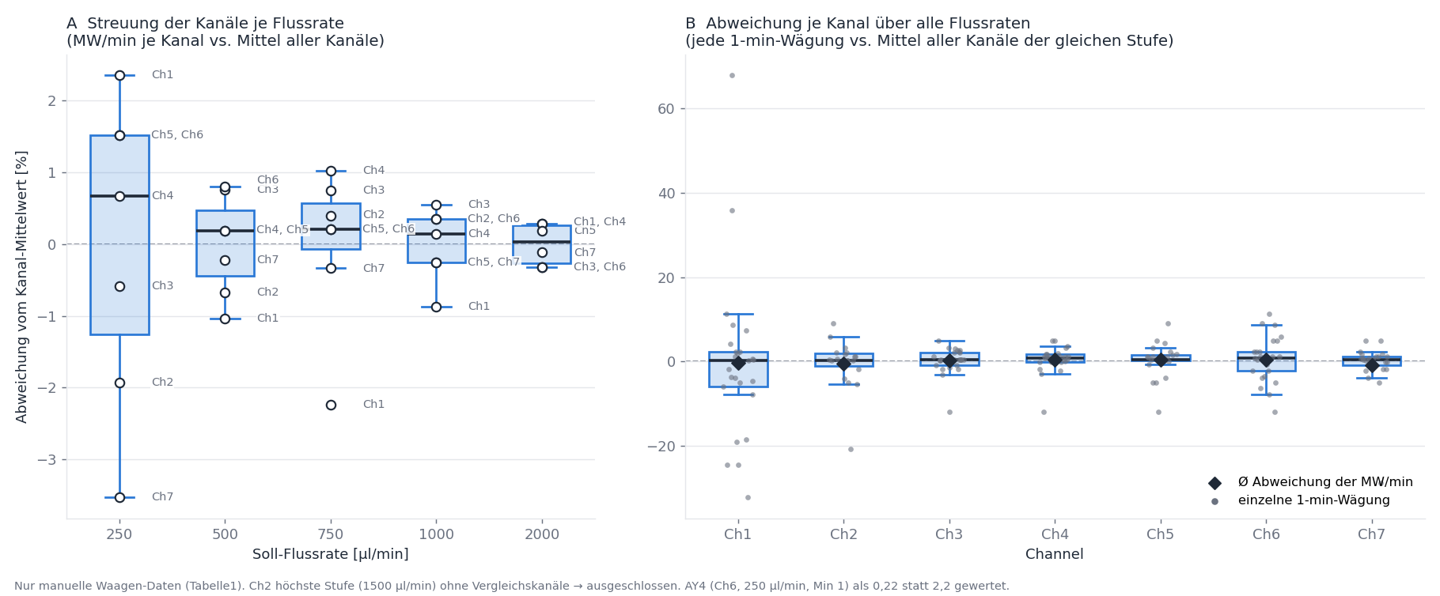
Manuelle Messung: Abweichung der Kanäle vom Mittel aller Kanäle je Flussrate
MW/min je Kanal (µl/min, wie Tabelle1 Z.10 ×1000) und Abweichung vom kanalübergreifenden Mittel. Ch2 1500 µl/min ausgeschlossen; AY4 als 0,22 gewertet.

Kanal | 250 µl/min MW/min | 500 µl/min MW/min | 750 µl/min MW/min | 1000 µl/min MW/min | 2000 µl/min MW/min | 250 µl/min Abw. [%] | 500 µl/min Abw. [%] | 750 µl/min Abw. [%] | 1000 µl/min Abw. [%] | 2000 µl/min Abw. [%]
Channel 1 | 243.3 | 482.6 | 717.8 | 977.1 | 1992.0 | +2.35% | -1.04% | -2.24% | -0.87% | +0.28%
Channel 2 | 233.1 | 484.3 | 737.2 | 989.0 |  | -1.93% | -0.67% | +0.40% | +0.35%
Channel 3 | 236.3 | 491.3 | 739.8 | 991.0 | 1980.0 | -0.59% | +0.76% | +0.75% | +0.55% | -0.32%
Channel 4 | 239.3 | 488.5 | 741.8 | 987.0 | 1992.0 | +0.67% | +0.19% | +1.02% | +0.14% | +0.28%
Channel 5 | 241.3 | 488.5 | 735.8 | 983.0 | 1990.0 | +1.51% | +0.19% | +0.21% | -0.26% | +0.18%
Channel 6 | 241.3 | 491.5 | 735.8 | 989.0 | 1980.0 | +1.51% | +0.80% | +0.21% | +0.35% | -0.32%
Channel 7 | 229.3 | 486.5 | 731.8 | 983.0 | 1984.0 | -3.52% | -0.22% | -0.34% | -0.26% | -0.12%
Mittel | 237.7 | 487.6 | 734.3 | 985.6 | 1986.4
VK (Std/MW) | 2.12% | 0.69% | 1.08% | 0.49% | 0.29%

Boxplot
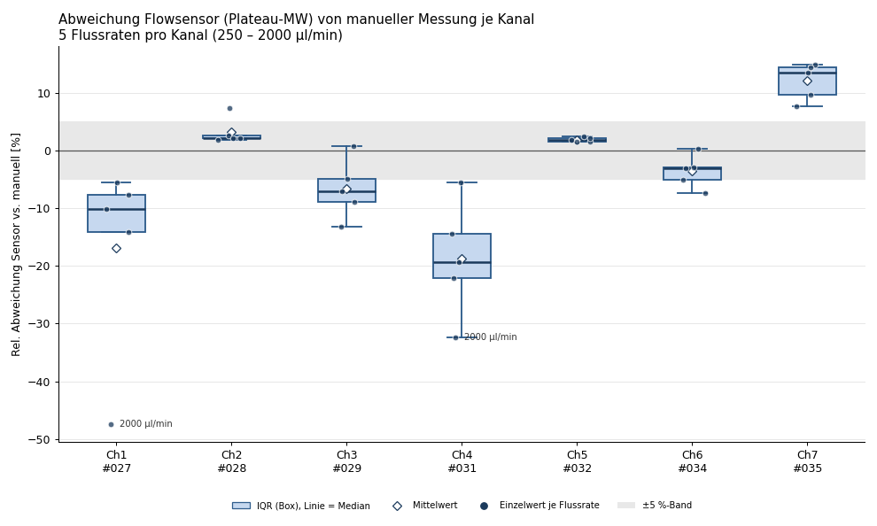
Boxplot: rel. Abweichung Sensor vs. manuell je Kanal (Daten aus Blatt "Vergleich", Spalte I)

Diagramme
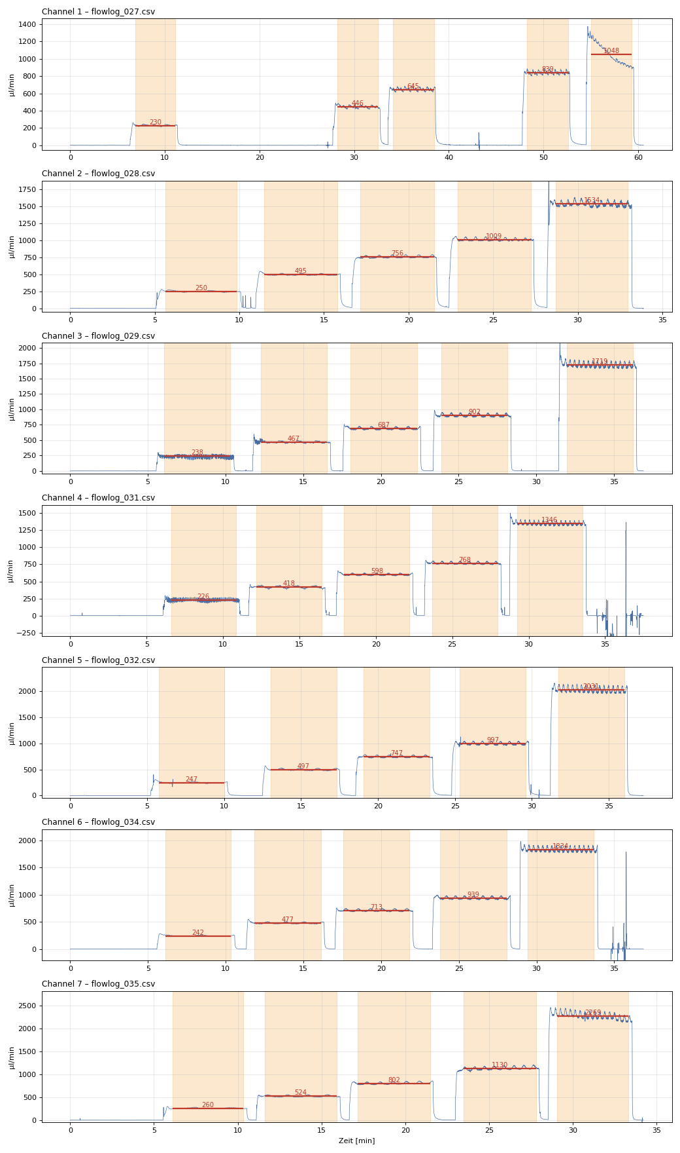
Erkannte Plateaus (orange) mit Plateau-Mittelwert (rot)

